电脑
办公设备名称 | 供应商报价（单位：台） | 数量 | 专票价格（单位：元） | 供应商信息 | 备注
联想（Lenovo）IdeaPad 15s R5-7430U/16G/512G/集显/W11H 高清屏，标配 | 3696 | 1 | 3696 | 公司的得力办公用品官网报价 | 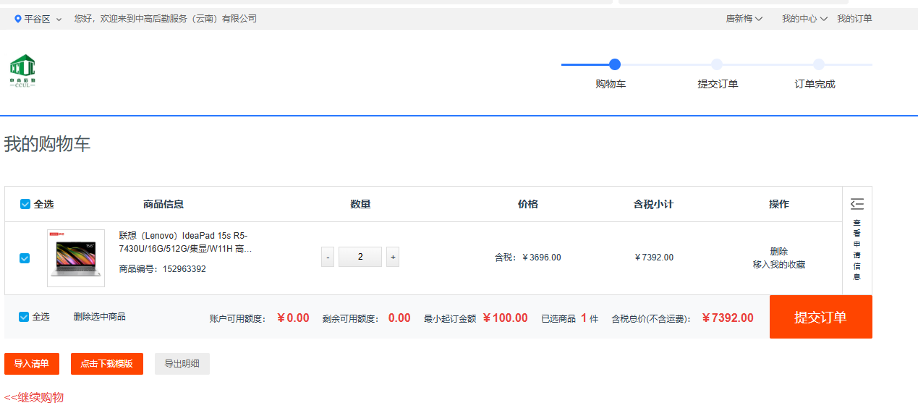 | 建议首选这款，性价比好（得力供应商推了两款笔记本电脑，价格较低，考虑到性能的问题，最终还是建议采购这款）
扬天V15 G4 IRH i5-13420H/16G/512G/15.6寸FHD/集显/Win11铁灰 | 3720 | 1 | 3720 | 线下供应商联系人李保平：13639960922
扬天V15 G4 IRH i5-13420H/16G/512G/15.6寸FHD/集显/Win11铁灰 | 3999 | 1 | 3999 | 京东自营官网询价 | 